Sayfa1
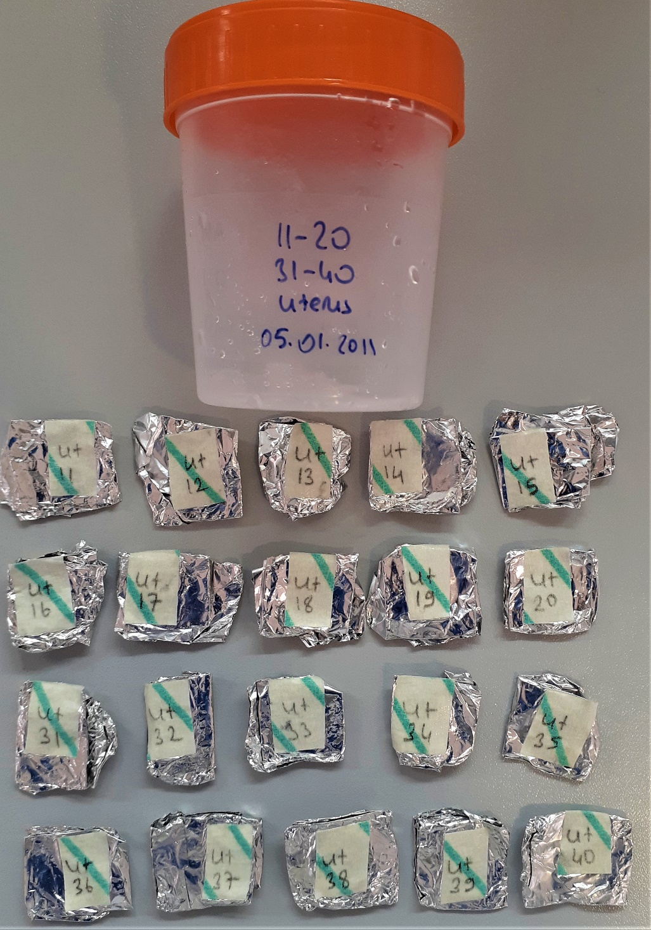
Numune Adı | TAS(mmol/L) | TOS (µmol/L) | OSI
Ut-1 | 0.67 | 5.730 | 0.855
Ut-2 | 0.12 | 12.84 | 10.700 | Kurumuş Numune
Ut-3 | 0.38 | 10.2 | 2.684
Ut-4 | 1.33 | 34.61 | 2.602
Ut-5 | 0.93 | 11.17 | 1.201 |  | Bu çalışmada "Relassay" marka kitler kullanılmıştır.
Ut-6 | 0.1 | 31.79 | 31.790 |  | TAS Kat.No: RL0017
Ut-7 | 0.22 | 8.44 | 3.836 |  | TOS Kat.Not: RL0024
Ut-8 | 1.34 | 44.25 | 3.302 |  |  | Kullanılan cihaz: Mindray marka BS300 model tam otomatik biyokimya cihazı
Ut-9 | 1.35 | 5.64 | 0.418
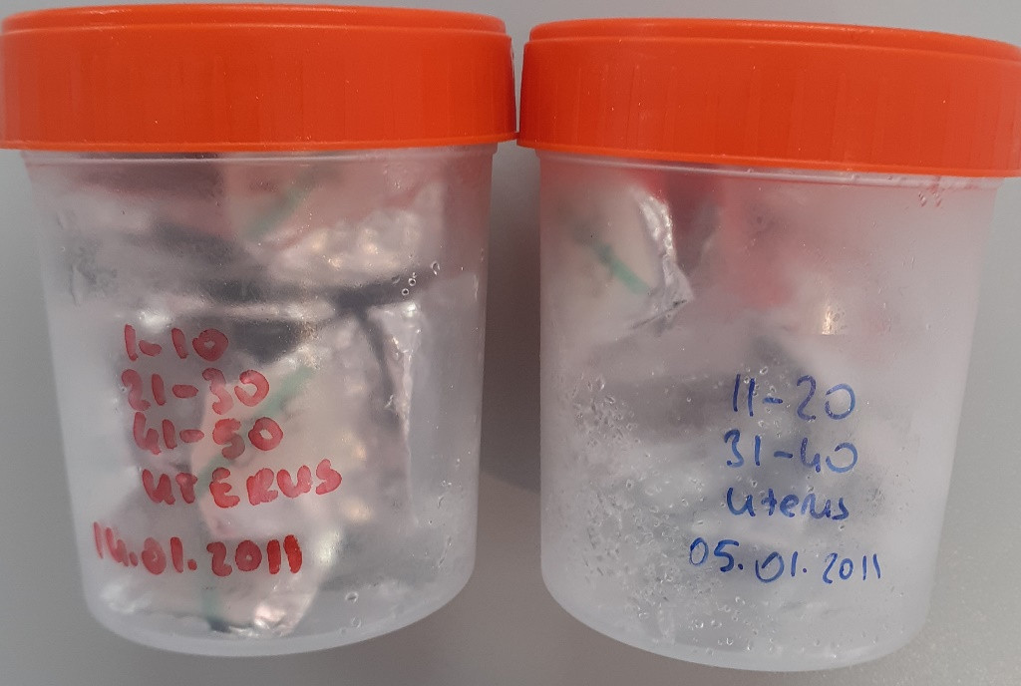
Ut-10 | 0.11 | 34.91 | 31.736
Ut-11 | 0.27 | 19.75 | 7.315
Ut-12 | 0.63 | 38.09 | 6.046 | Kurumuş Numune
Ut-13 | 0.17 | 42.41 | 24.947 | Kurumuş Numune
Ut-14 | 0.3 | 21.53 | 7.177
Ut-15 | 1.28 | 54.18 | 4.233 | Kurumuş Numune
Ut-16 | 0.73 | 17.15 | 2.349 | Kurumuş Numune
Ut-17 | 0.26 | 27.77 | 10.681
Ut-18 | 0.44 | 61.72 | 14.027 | Kurumuş Numune
Ut-19 | 0.27 | 42.35 | 15.685
Ut-20 | 1.23 | 48.11 | 3.911
Ut-21 | 1.28 | 49.81 | 3.891
Ut-22 | 0.6 | 13.8 | 2.300
Ut-23 | 0.29 | 1.36 | 0.469 | Kurumuş Numune
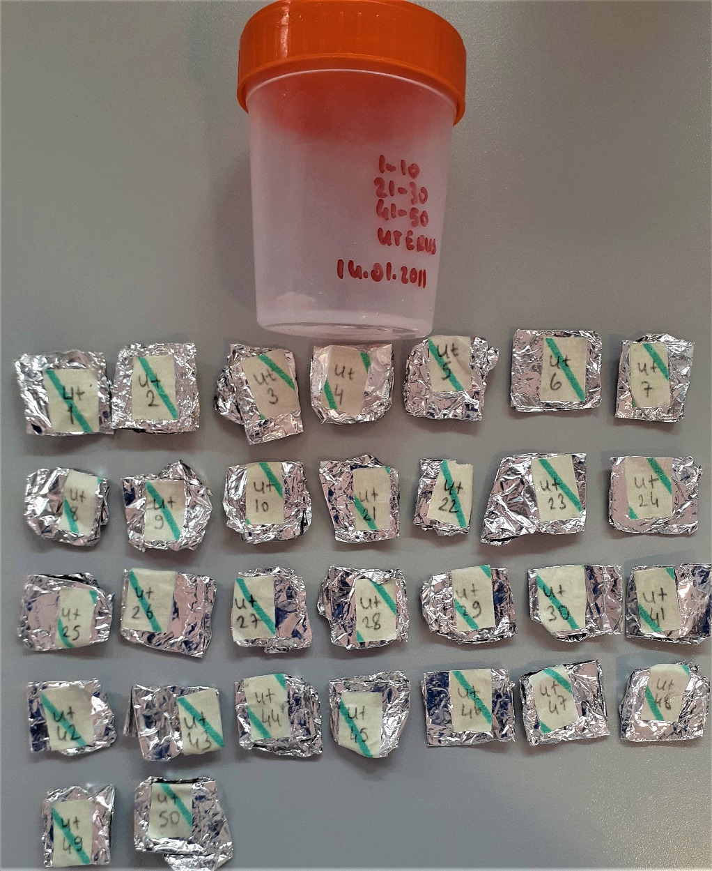
Ut-24 | 0.02 | 3.71 | 18.550 | Kurumuş Numune
Ut-25 | 1.17 | 24.95 | 2.132
Uut-26 | 1.15 | 40.4 | 3.513
Ut-27 | 0.41 | 9.69 | 2.363
Ut-28 | 0.43 | 20.96 | 4.874
Ut-29 | 0.39 | 3.9 | 1.000
Ut-30 | 1.35 | 55.59 | 4.118 | Kurumuş Numune
Ut-31 | 0.18 | 38.25 | 21.250
Ut-32 | 1.37 | 38.61 | 2.818 | Kurumuş Numune
Ut-33 | 0.4 | 44.66 | 11.165
Ut-34 | 0.74 | 14.98 | 2.024
Ut-35 | 0.65 | 17.86 | 2.748 | Kurumuş Numune
Ut-36 | 1.62 | 24.93 | 1.539
Ut-37 | 1.51 | 21.41 | 1.418
Ut-38 | 1.29 | 43.3 | 3.357
Ut-39 | 1.52 | 20.54 | 1.351
Ut-40 | 1.55 | 26.23 | 1.692 | Kurumuş Numune
Ut-41 | 1.37 | 16.26 | 1.187
Ut-42 | 1.22 | 38.97 | 3.194
Ut-43 | 1.03 | 10.15 | 0.985
Ut-44 | 0.98 | 21.75 | 2.219
Ut-45 | 1.36 | 7.07 | 0.520
Ut-46 | 1.24 | 30.27 | 2.441 | Kurumuş Numune
Ut-47 | 1.69 | 15.12 | 0.895
Ut-48 | 1.24 | 27.48 | 2.216
Ut-49 | 2.09 | 3.05 | 0.146
Ut-50 | 1.08 | 6.83 | 0.632 | Kurumuş Numune

